상품제안서
소싱 윈도우 접이식 전기모기채 B8 PLUS | 상품코드: F27577

 |  |  |  |  |  |  | 02-412-0044 | www.easy1.co.kr
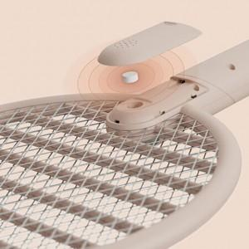

【상세/제작정보】 | 스티커 제작및 부착 비용 별도 문의.

【인쇄/포장옵션】 | / 포장불가능

【공급단가】 | 수량 | 20~ | 50~ | 100~ | 300~ | 500~
*VAT별도 | 단가 | 16,690원 | 16,410원 | 15,990원 | 15,710원 | 15,290원

【상품 URL】 | http://www.easy1.co.kr/src/goods_detail.php?gdno=27577

